Feuil1
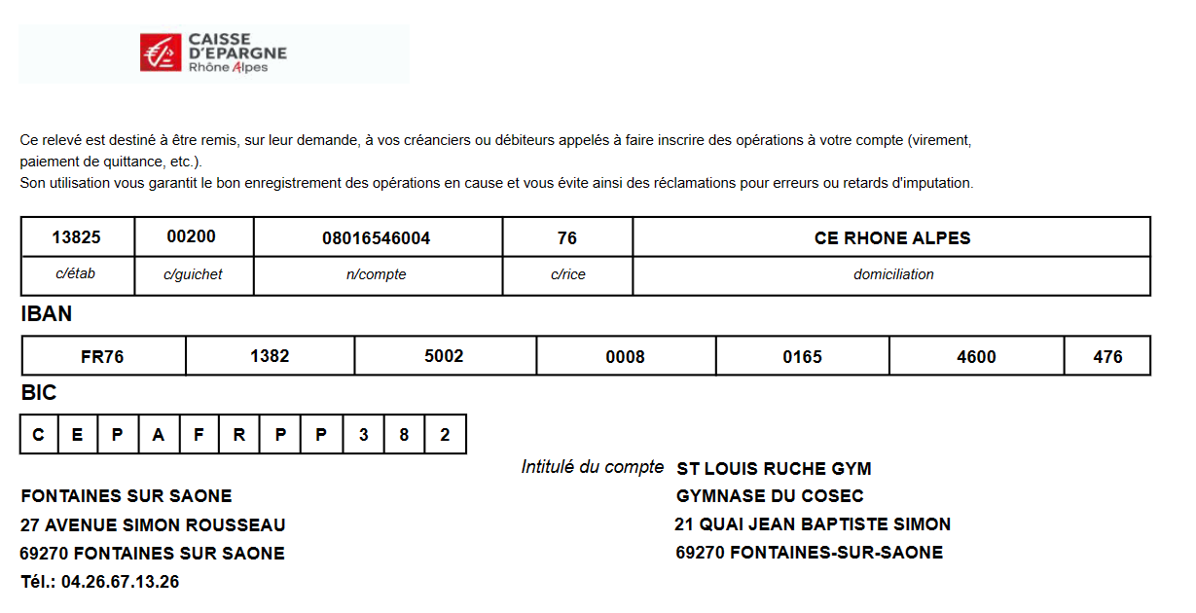
 Bulletin d'inscription des repas des juges
Championnat Départemental Poussines
25 et 26 Mai 2024

A retourner à : saintlouisruche@live.fr
Au plus tard le dimanche 20 mai 2024

NOM DU CLUB :

Nom Prénom des juges |  | Repas le Samedi | Repas le dimanche | 1

 | TOTAL | 0 | 0

TOTAL A REGLER | 0 | * 15 € = | 0.00 €

Règlement par chèque à l'ordre : Saint Louis Ruche (Saint Louis Ruche, Gymnase des Ronzières, 20 rue du Stade 69270 FONTAINES SUR SAONE)
Par virement : mentionner : Repas Juges - le nom du club

